Sheet1
画面設計 |  |  |  | 論理名称 | プロジェクト進捗報告画面 | システムID | openconnect | 作成日 | 2016-08-30
 |  |  |  | 物理名称 | project_progress.jsp | システム名称 | オープンコネクト | 作成者 | 伊藤 竜文
 |  |  |  | 備考

レイアウト

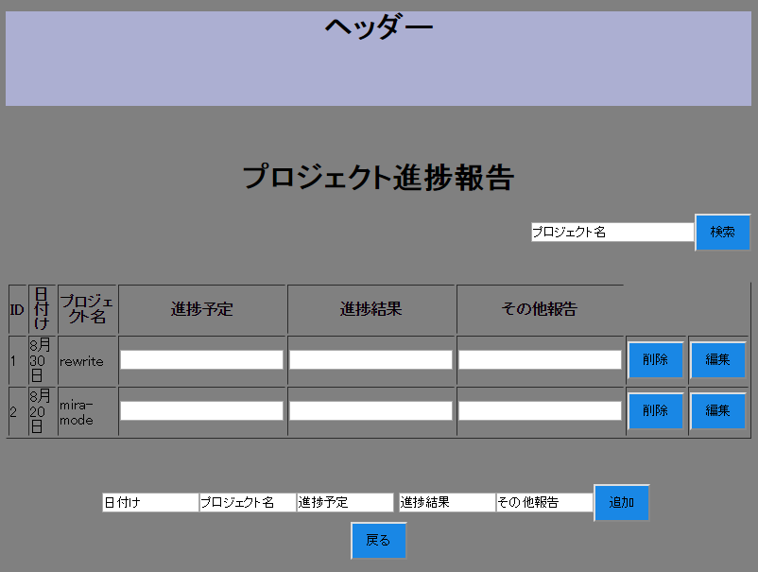

 | 【機能・役割】
 | ＜役割＞
 |  | ・ | 現在、朝夕のラインによる勤怠報告を、当画面を使用して行っていくを目的とする。
 |  | ・ | ID、日付け、プロジェクト名、報告を表示する。

 | ＜機能＞
 |  | ・ | 検索欄に検索したいプロジェクト名または、それに似た言葉を記入し、検索ボタンを押下し、検索結果を表示する。
 |  | ・ | 追加欄に追加したいプロジェクト名、日付け、報告を記入し、追加ボタンを押下で、進捗報告に追加する。
 |  | ・ | 削除欄に削除したいプロジェクト名を記入し、削除ボタン押下で、進捗報告から削除する。
 |  | ・ | 編集欄に編集したいプロジェクト、ID、日付け、報告を記入し、編集ボタンを押下で編集結果を表示する。
 |  | ・ | [戻る]リンクを押下し、ヒストリーバックで遷移する。

 | 【遷移元・遷移先】

 |  | 遷移元･･･メインページ画面

 |  | 遷移先･･･メインページ画面

